圖表索引
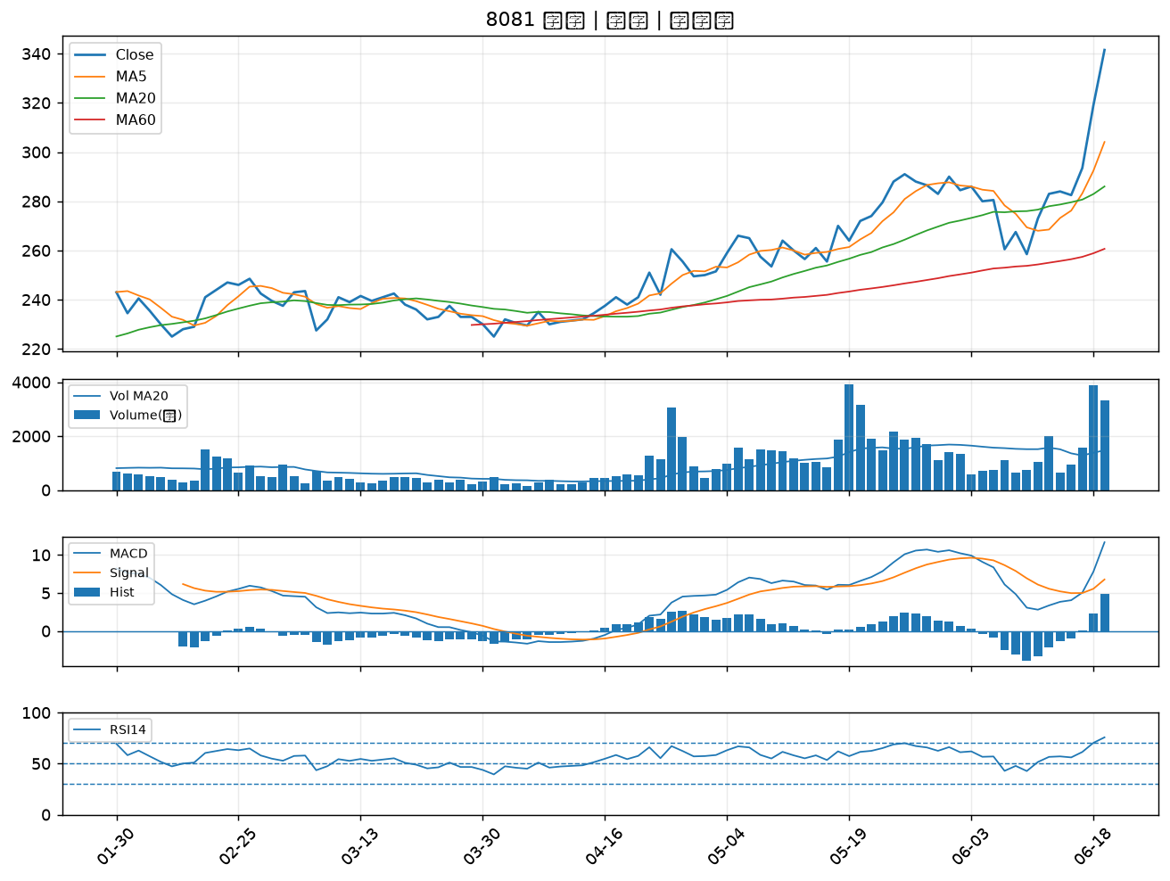
股票代號 | 股票名稱 | 市場 | 買進觀察分級 | 主力突破分數 | 圖表路徑
2030 | 彰源 | 上市 | A級 | 7 | output/charts/20260622/2030_彰源.png
2221 | 大甲 | 上櫃 | A級 | 7 | output/charts/20260622/2221_大甲.png
6667 | 信紘科 | 上櫃 | A級 | 6 | output/charts/20260622/6667_信紘科.png
1432 | 大魯閣 | 上市 | A級 | 6 | output/charts/20260622/1432_大魯閣.png
6220 | 岳豐 | 上櫃 | A級 | 5 | output/charts/20260622/6220_岳豐.png
6104 | 創惟 | 上櫃 | A級 | 4 | output/charts/20260622/6104_創惟.png
2645 | 長榮航太 | 上市 | A級 | 4 | output/charts/20260622/2645_長榮航太.png
5351 | 鈺創 | 上櫃 | A級 | 4 | output/charts/20260622/5351_鈺創.png
8936 | 國統 | 上櫃 | A級 | 4 | output/charts/20260622/8936_國統.png
6269 | 台郡 | 上市 | A級 | 4 | output/charts/20260622/6269_台郡.png
3094 | 聯傑 | 上市 | A級 | 4 | output/charts/20260622/3094_聯傑.png
3360 | 尚立 | 上櫃 | A級 | 4 | output/charts/20260622/3360_尚立.png
1708 | 東鹼 | 上市 | A級 | 4 | output/charts/20260622/1708_東鹼.png
6672 | 騰輝電子-KY | 上市 | A級 | 4 | output/charts/20260622/6672_騰輝電子-KY.png
3002 | 歐格 | 上市 | A級 | 4 | output/charts/20260622/3002_歐格.png
2457 | 飛宏 | 上市 | A級 | 3 | output/charts/20260622/2457_飛宏.png
3015 | 全漢 | 上市 | A級 | 3 | output/charts/20260622/3015_全漢.png
2330 | 台積電 | 上市 | A級 | 3 | output/charts/20260622/2330_台積電.png
2885 | 元大金 | 上市 | A級 | 3 | output/charts/20260622/2885_元大金.png
4763 | 材料*-KY | 上市 | A級 | 3 | output/charts/20260622/4763_材料*-KY.png
4952 | 凌通 | 上市 | A級 | 3 | output/charts/20260622/4952_凌通.png
3034 | 聯詠 | 上市 | B級 | 7 | output/charts/20260622/3034_聯詠.png
1310 | 台苯 | 上市 | B級 | 6 | output/charts/20260622/1310_台苯.png
3652 | 精聯 | 上市 | B級 | 6 | output/charts/20260622/3652_精聯.png
6109 | 亞元 | 上櫃 | B級 | 6 | output/charts/20260622/6109_亞元.png
1313 | 聯成 | 上市 | B級 | 5 | output/charts/20260622/1313_聯成.png
4716 | 大立 | 上櫃 | B級 | 5 | output/charts/20260622/4716_大立.png
1102 | 亞泥 | 上市 | B級 | 4 | output/charts/20260622/1102_亞泥.png
2634 | 漢翔 | 上市 | B級 | 4 | output/charts/20260622/2634_漢翔.png
8081 | 致新 | 上市 | B級 | 4 | output/charts/20260622/8081_致新.png

2030 彰源｜A級
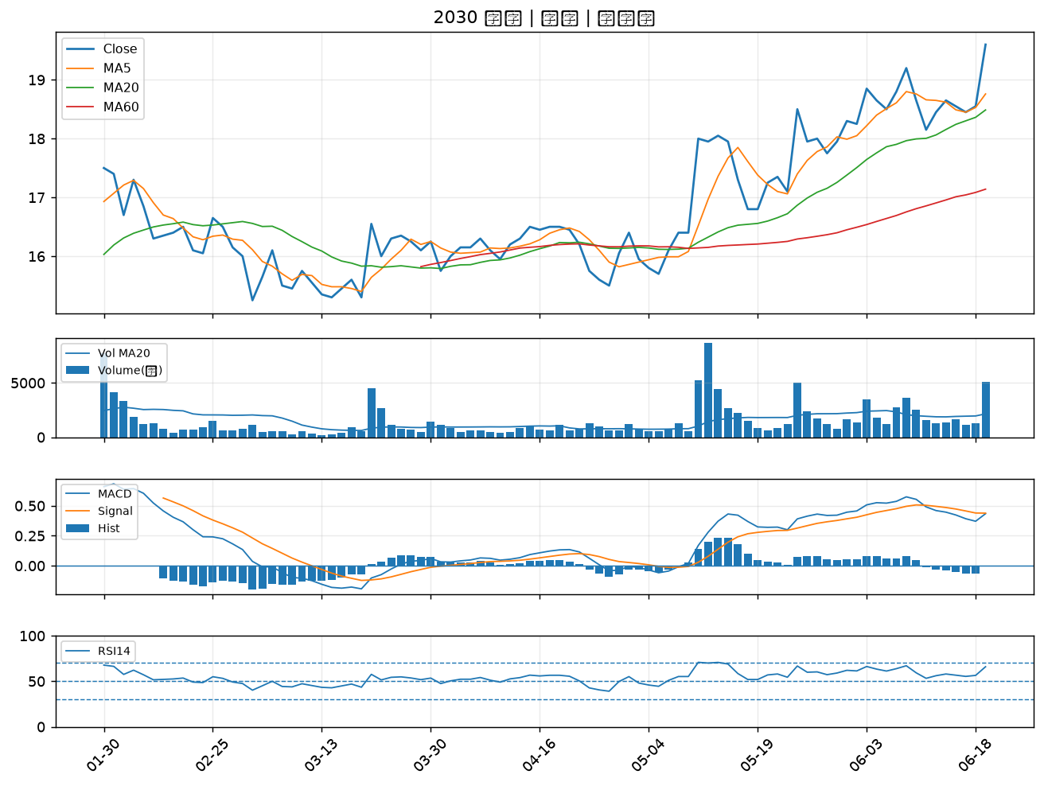

2221 大甲｜A級
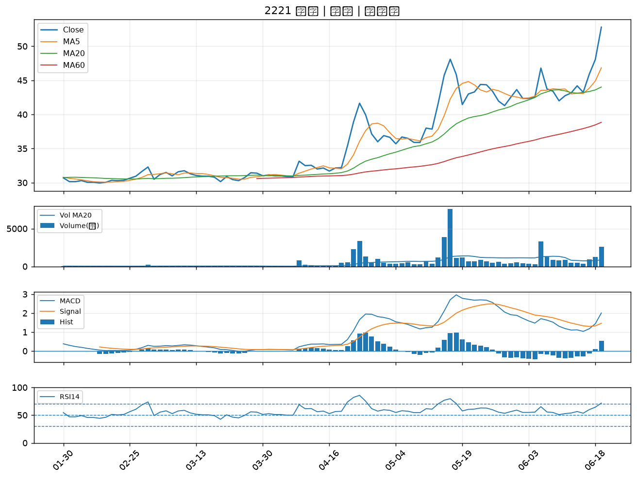

6667 信紘科｜A級
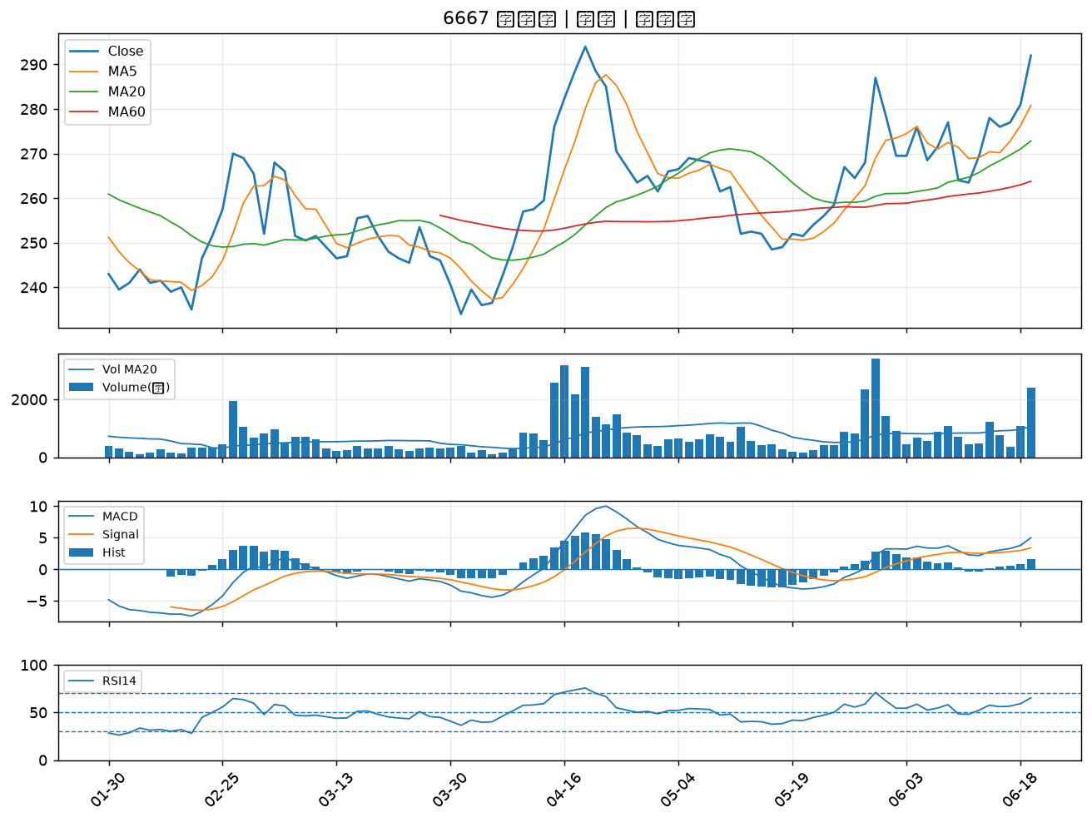

1432 大魯閣｜A級
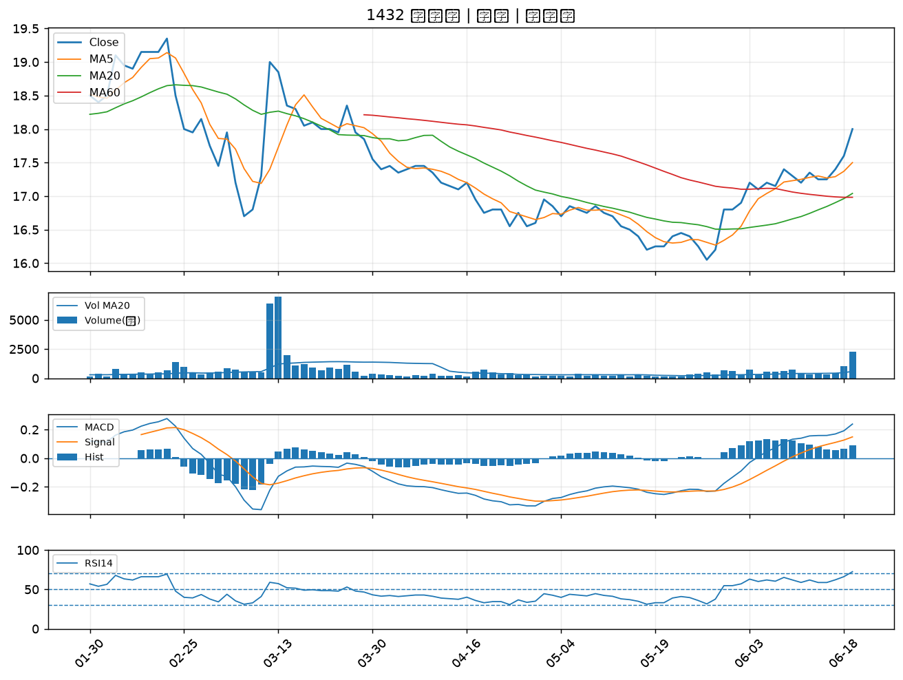

6220 岳豐｜A級
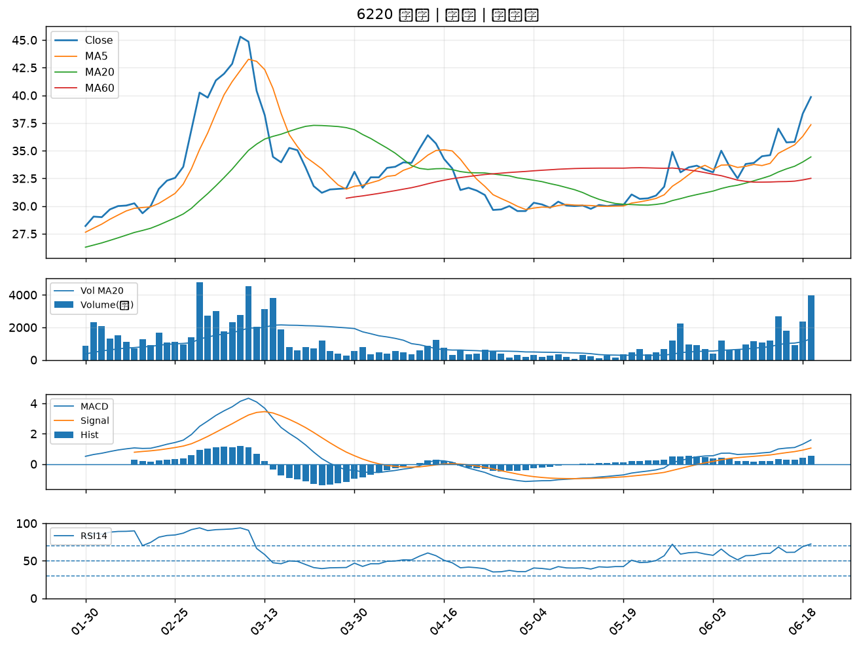

6104 創惟｜A級
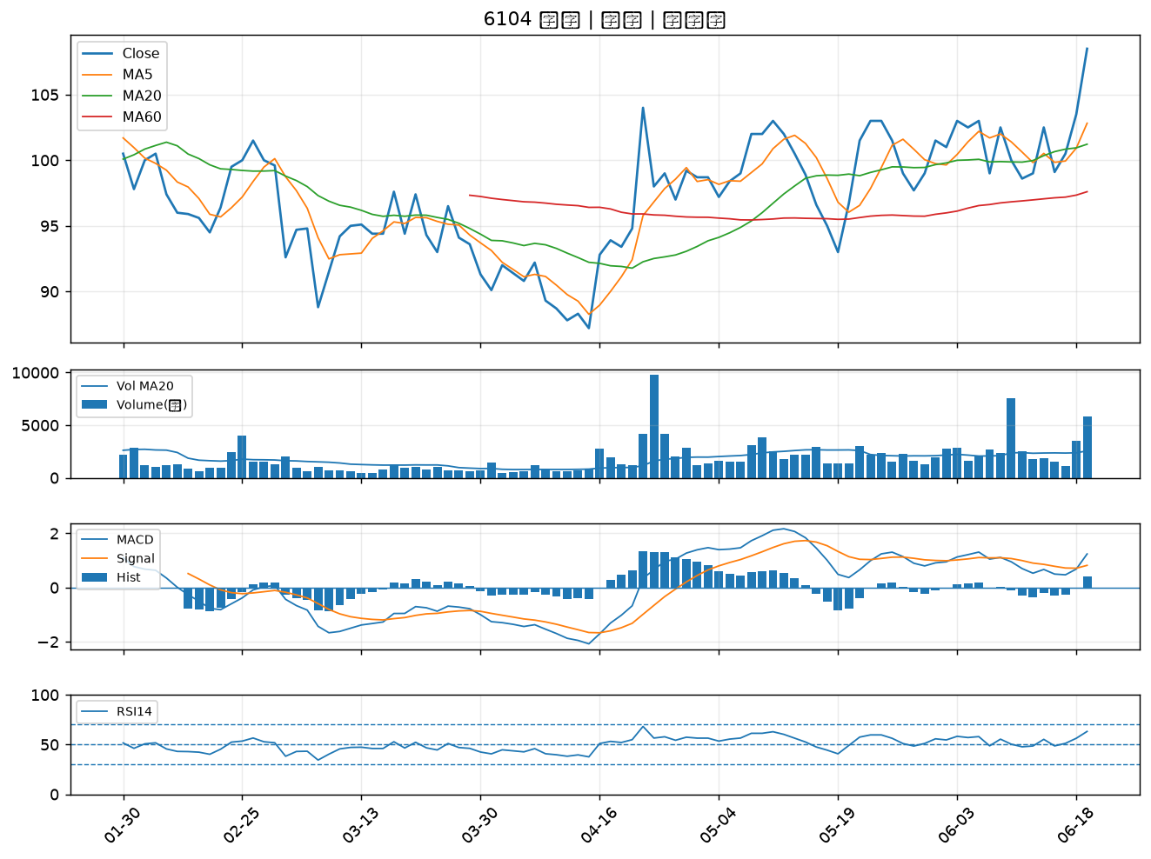

2645 長榮航太｜A級
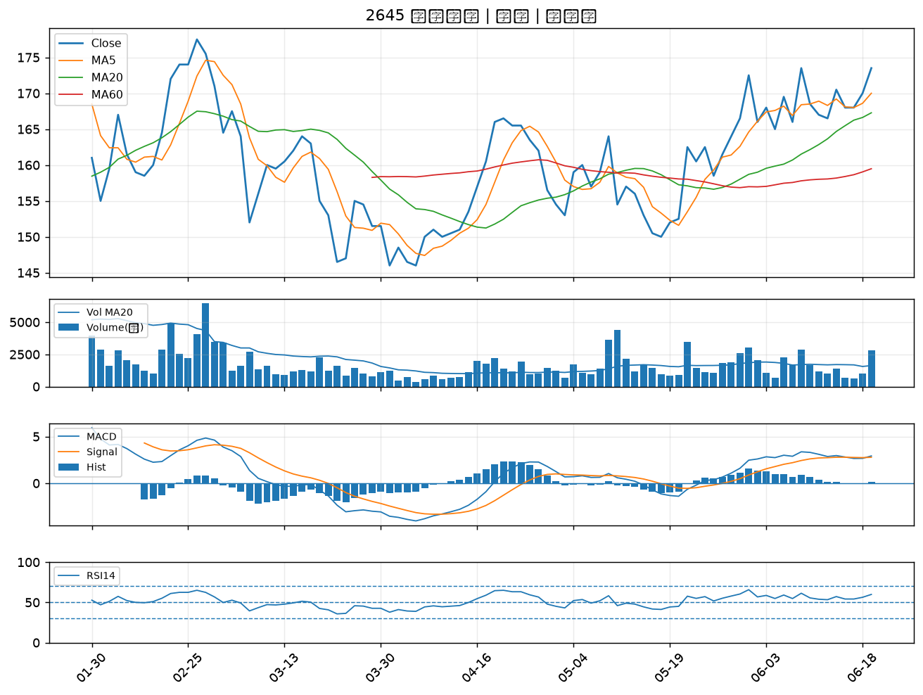

5351 鈺創｜A級
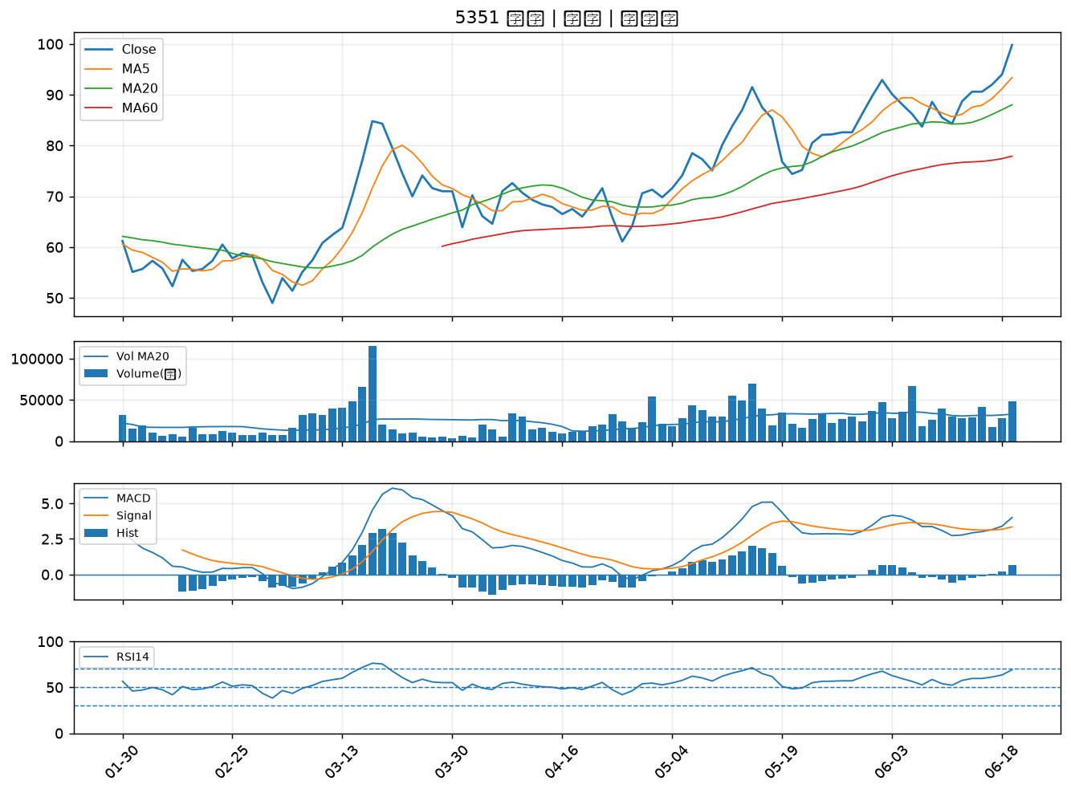

8936 國統｜A級
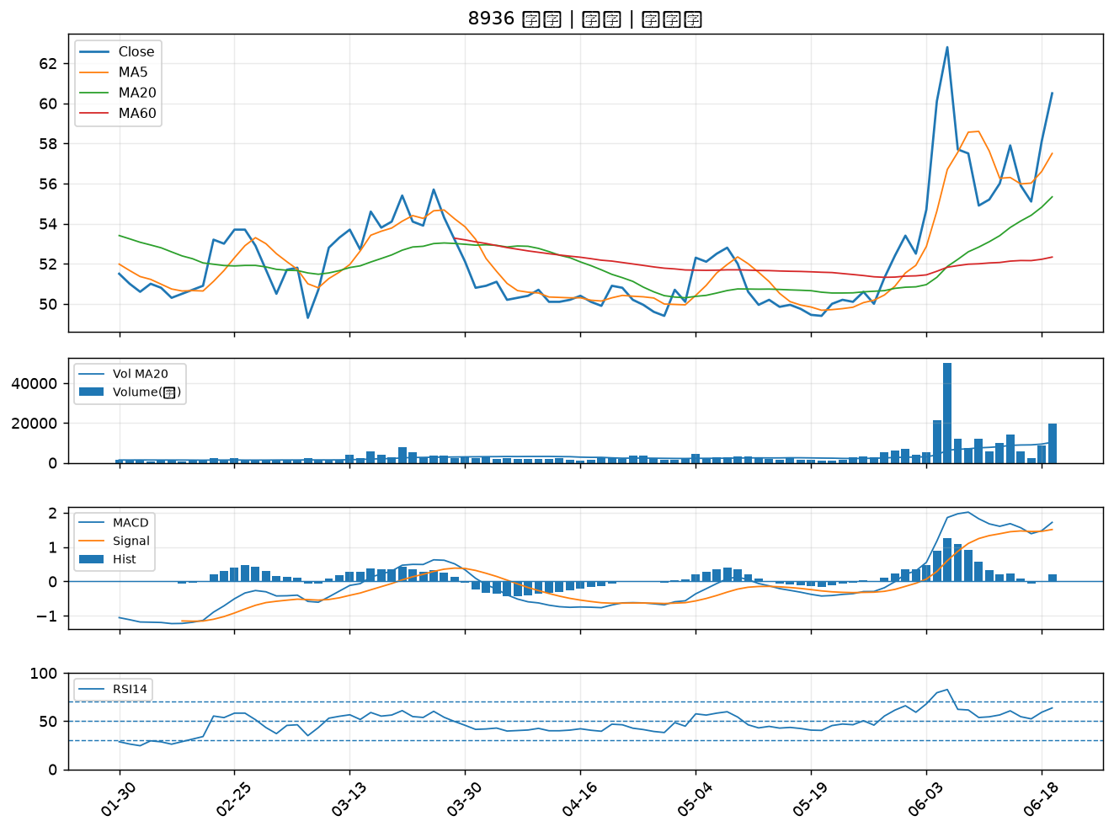

6269 台郡｜A級
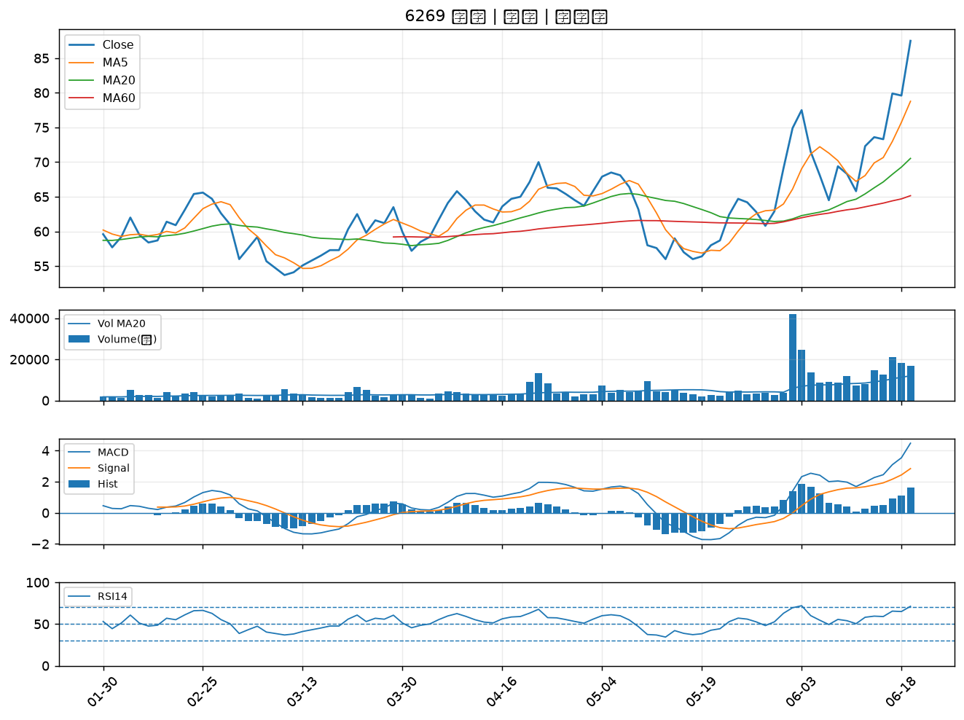

3094 聯傑｜A級
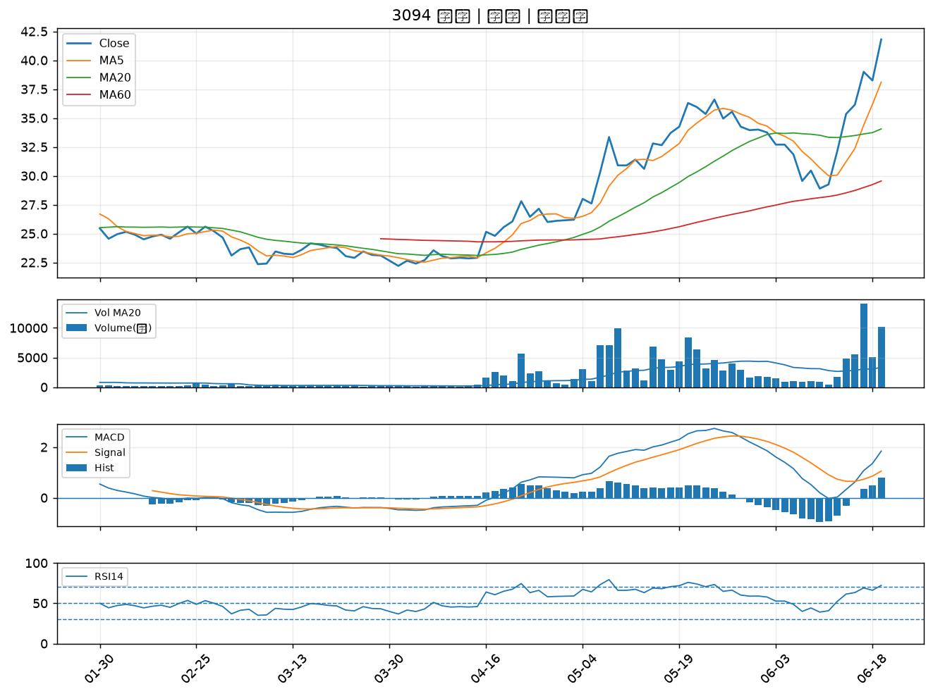

3360 尚立｜A級
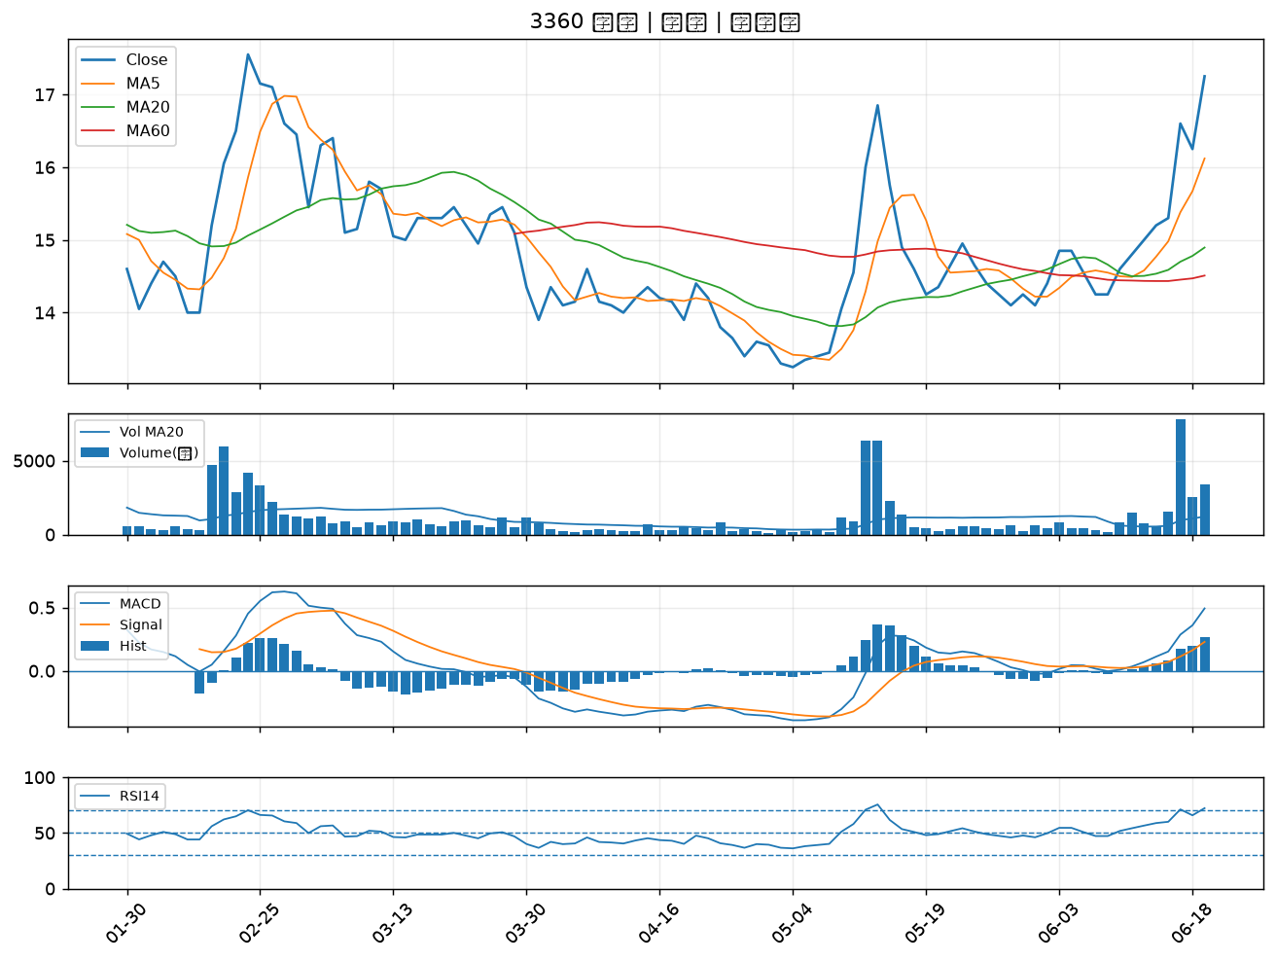

1708 東鹼｜A級
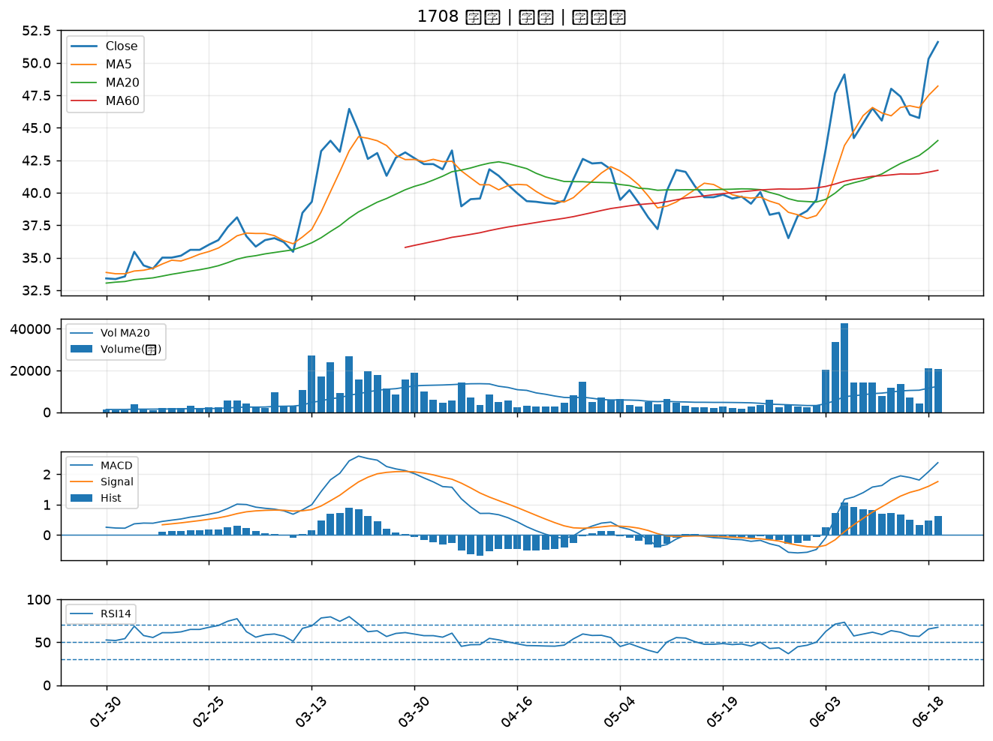

6672 騰輝電子-KY｜A級
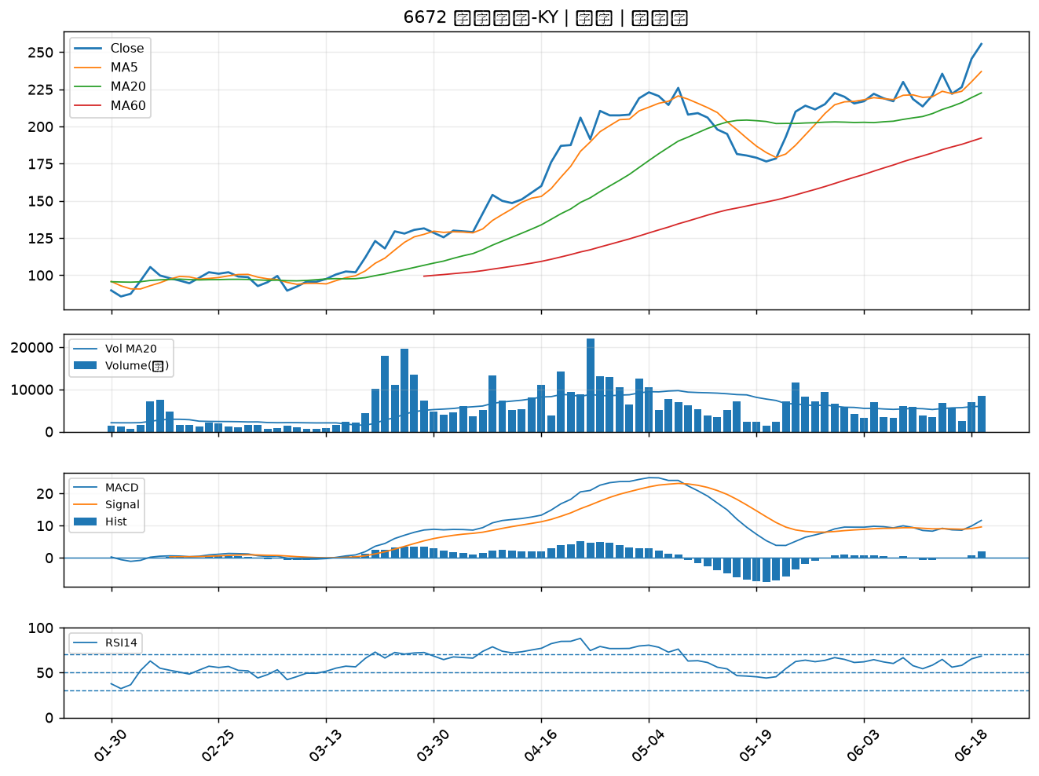

3002 歐格｜A級
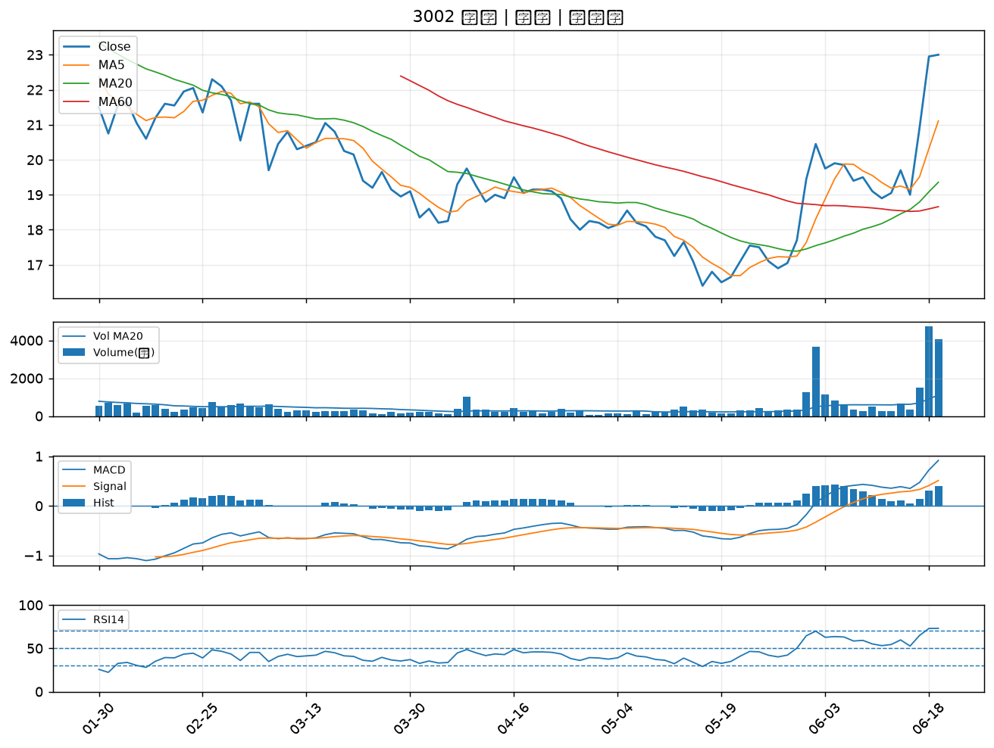

2457 飛宏｜A級
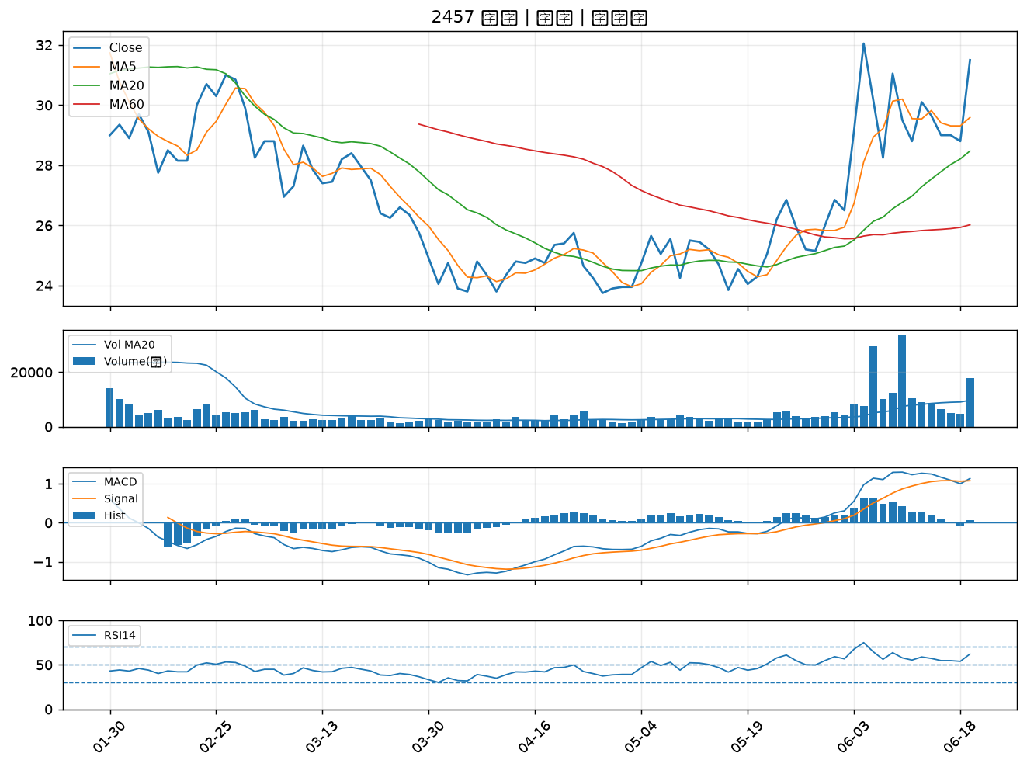

3015 全漢｜A級
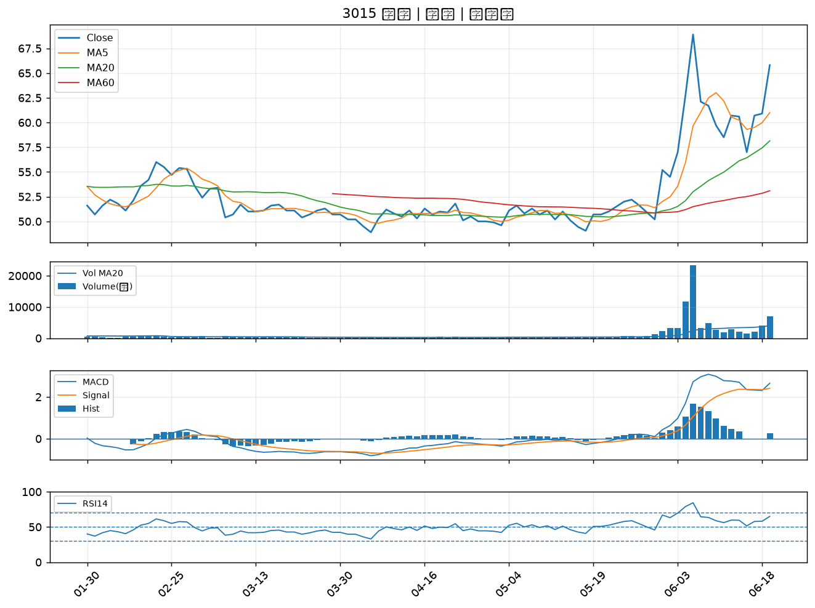

2330 台積電｜A級
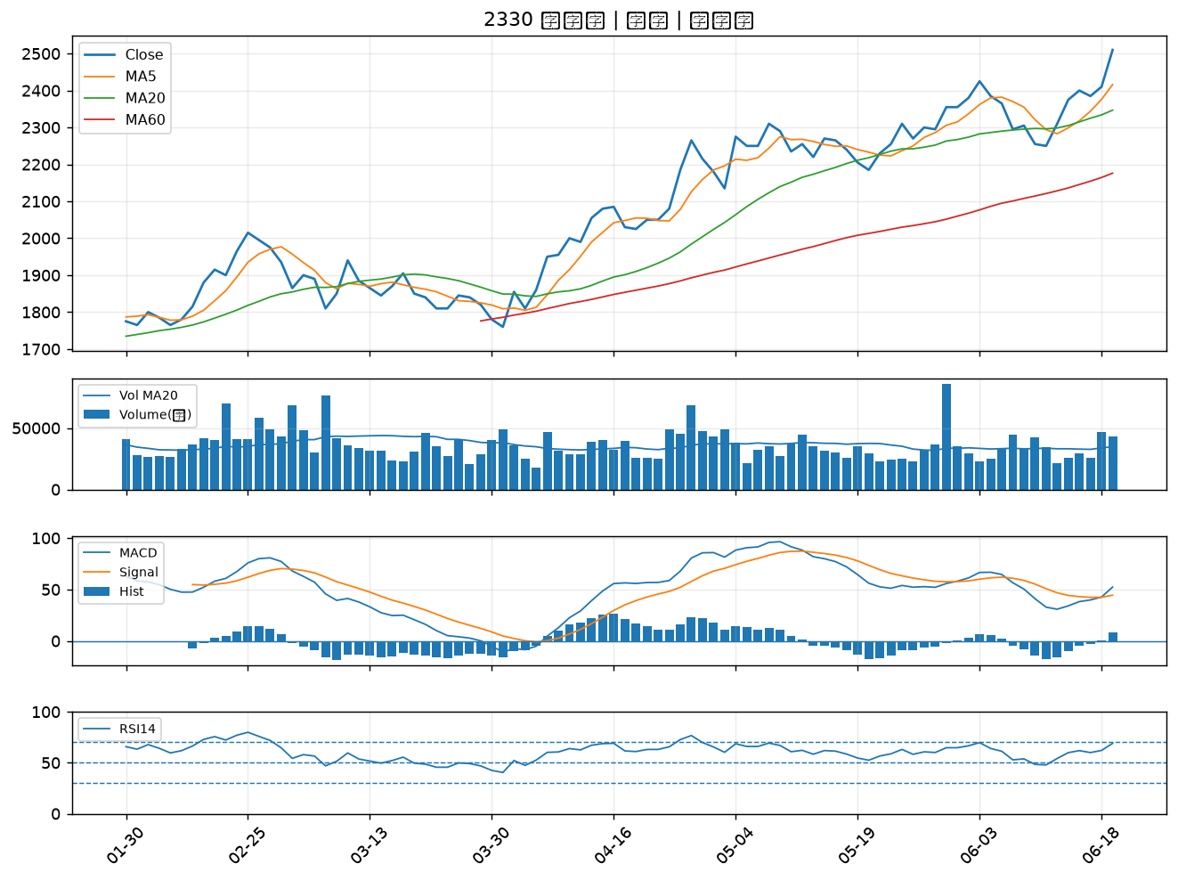

2885 元大金｜A級
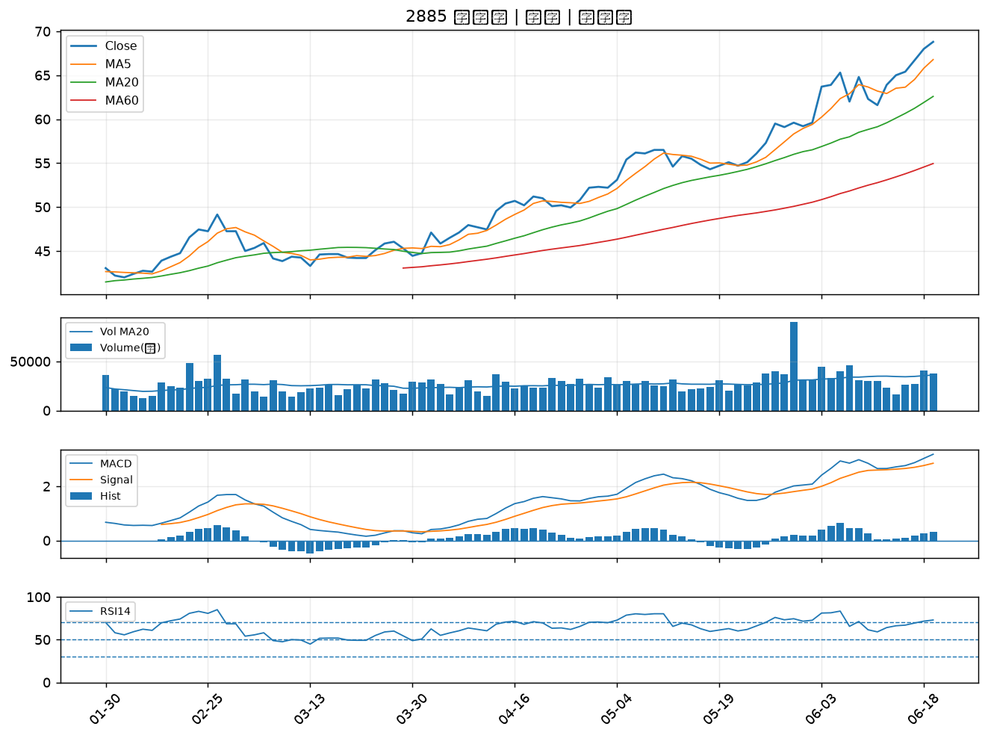

4763 材料*-KY｜A級
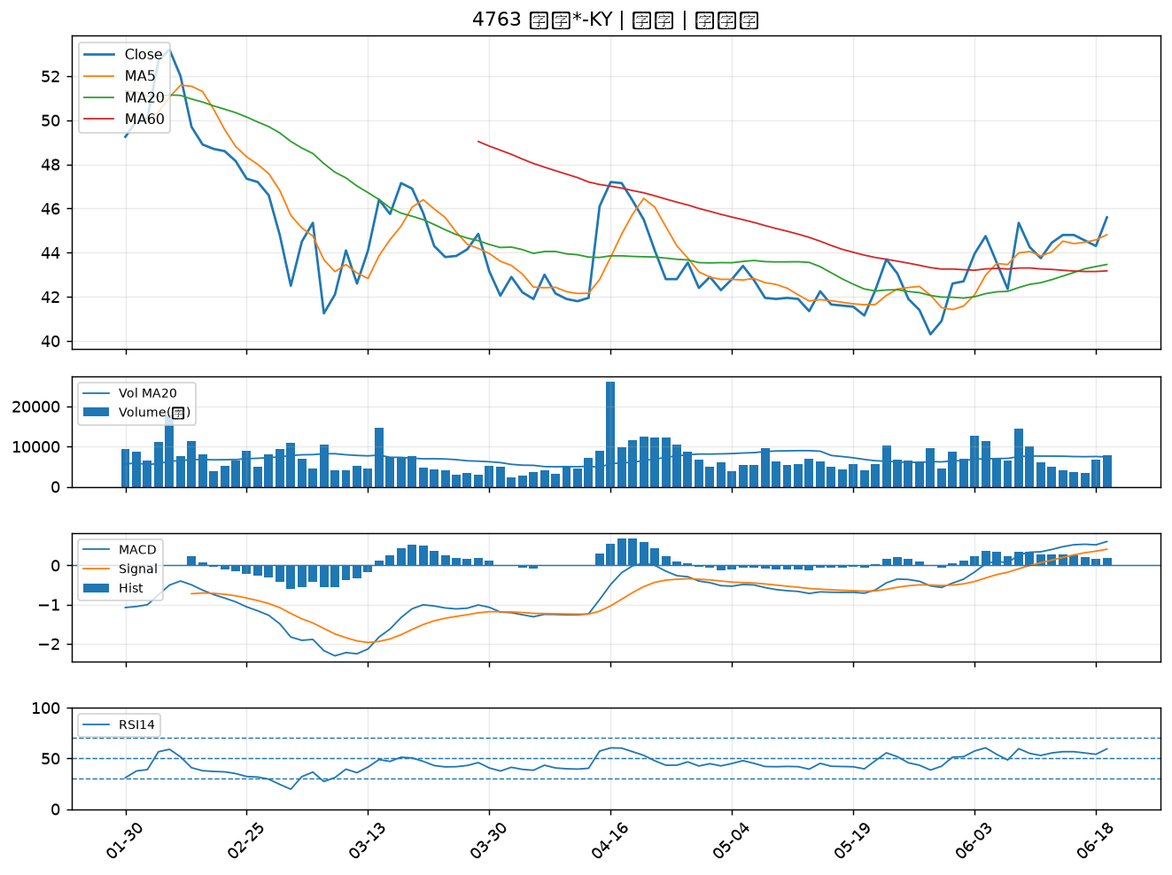

4952 凌通｜A級
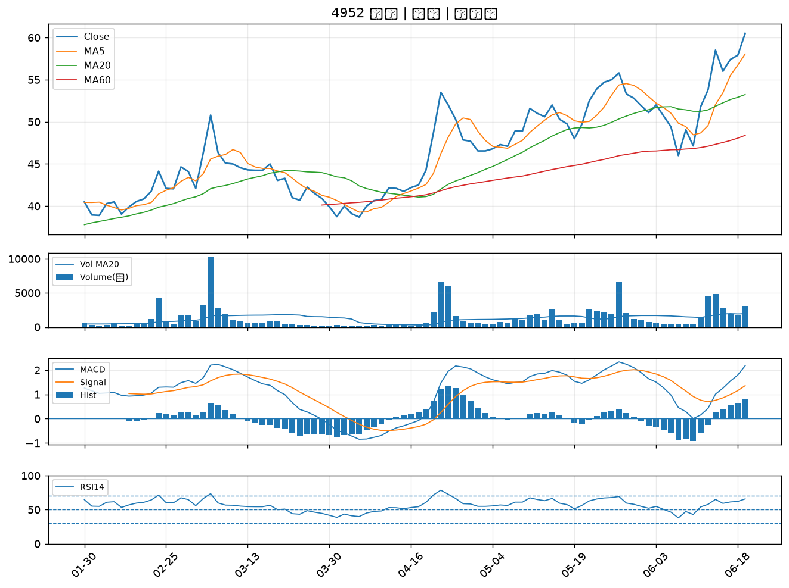

3034 聯詠｜B級
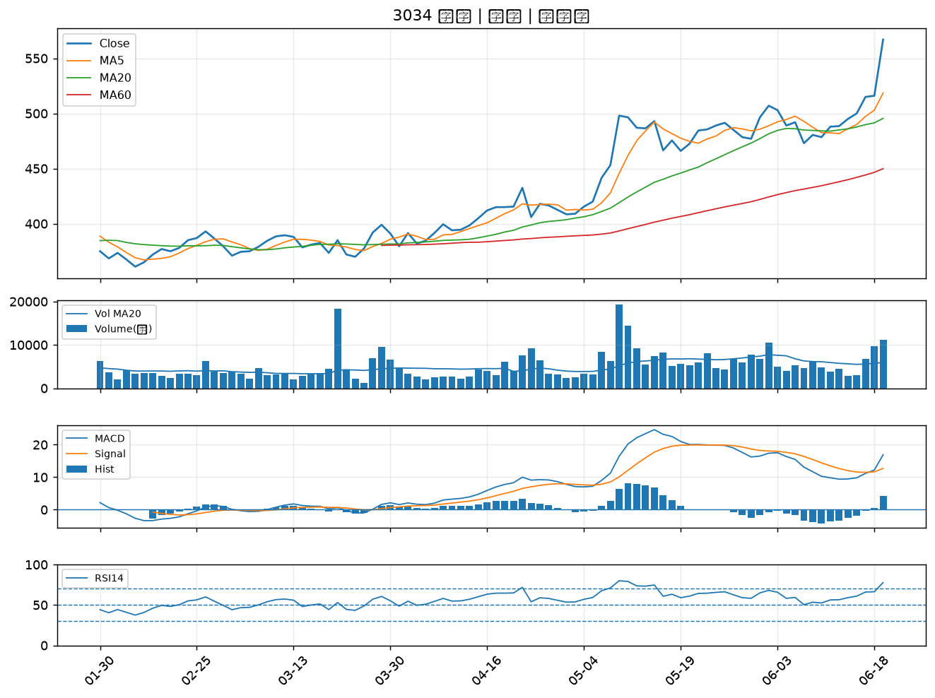

1310 台苯｜B級
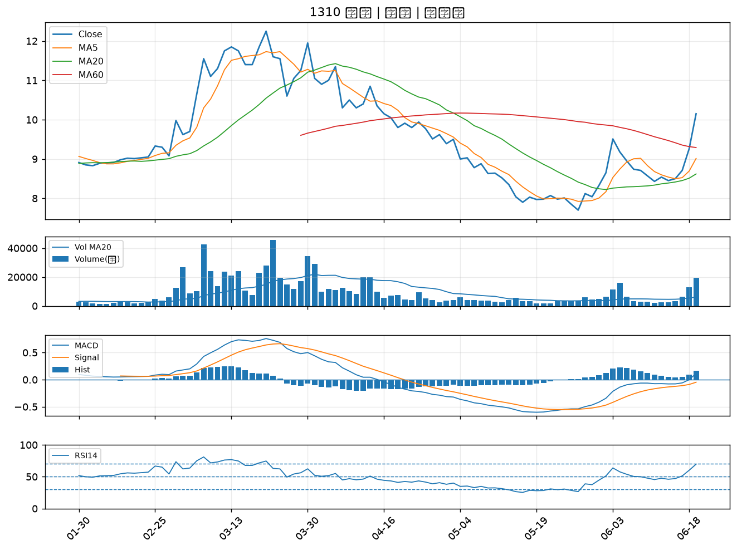

3652 精聯｜B級
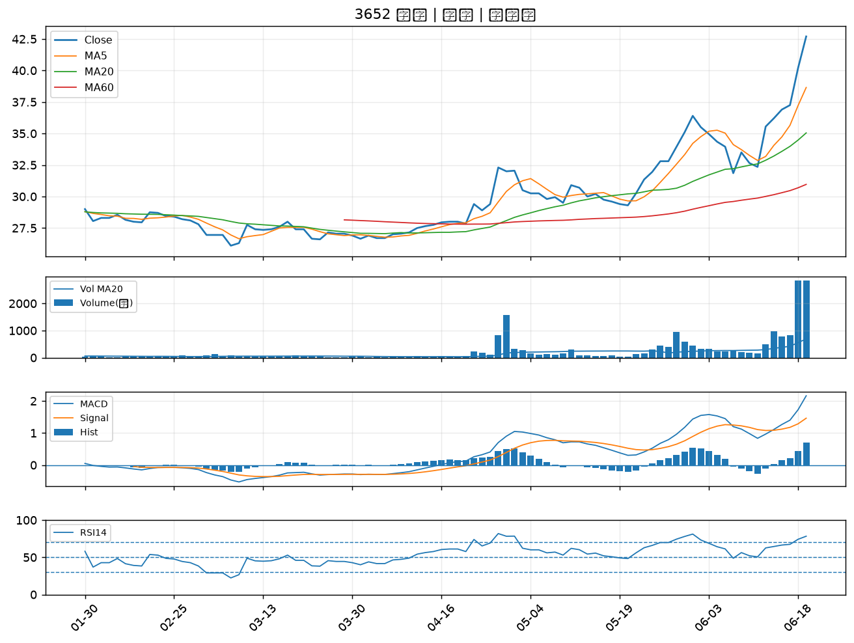

6109 亞元｜B級
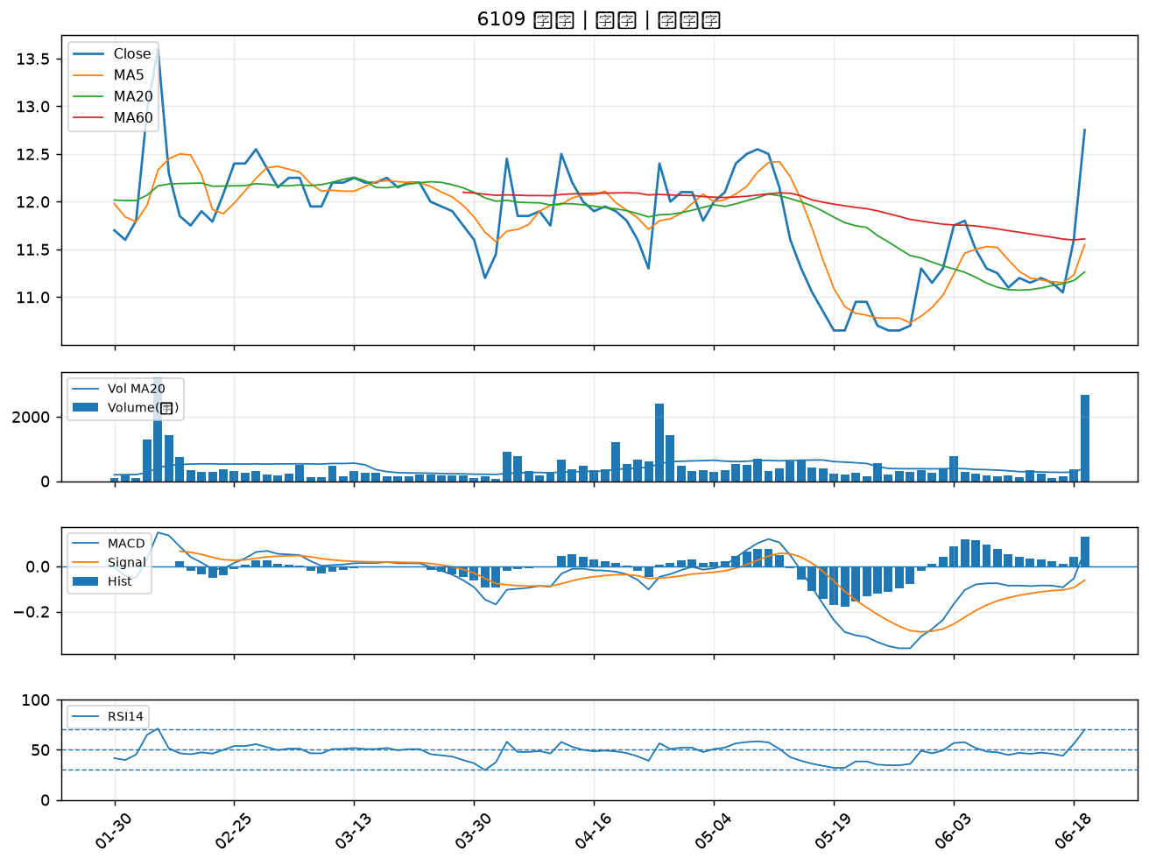

1313 聯成｜B級
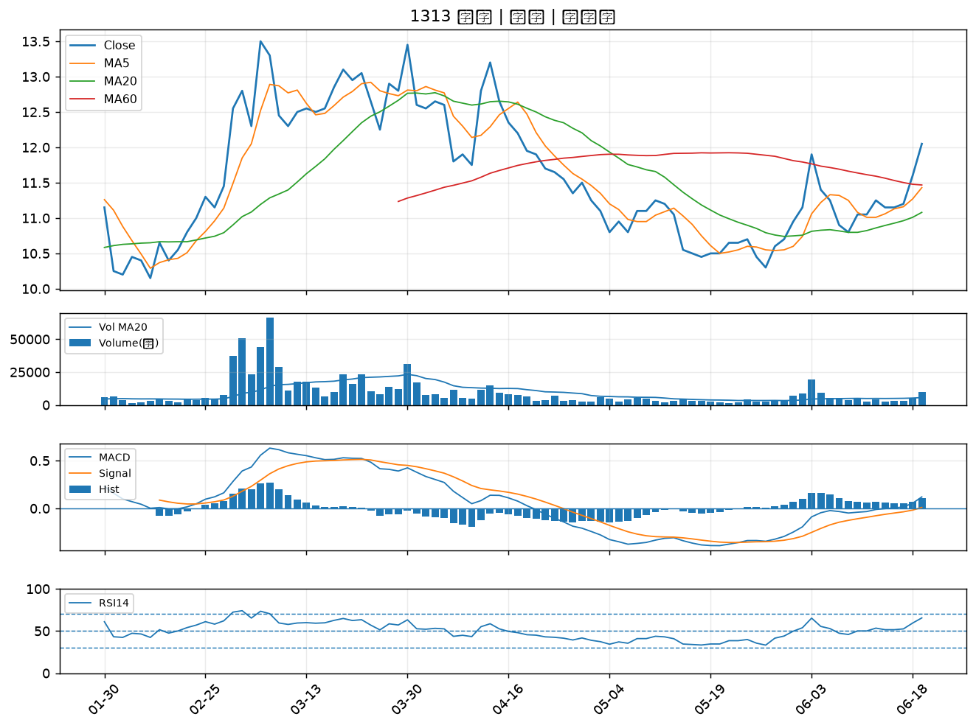

4716 大立｜B級
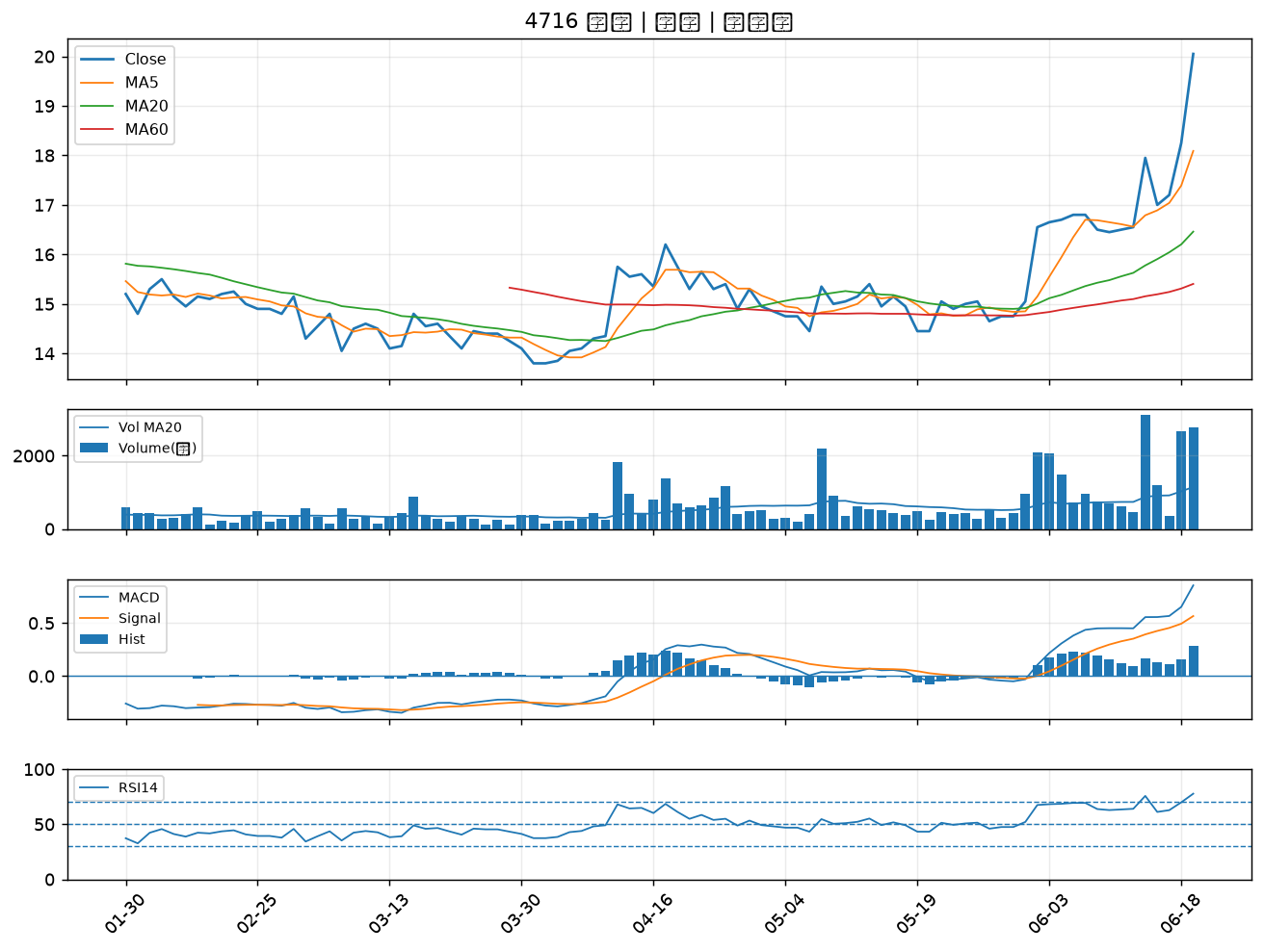

1102 亞泥｜B級
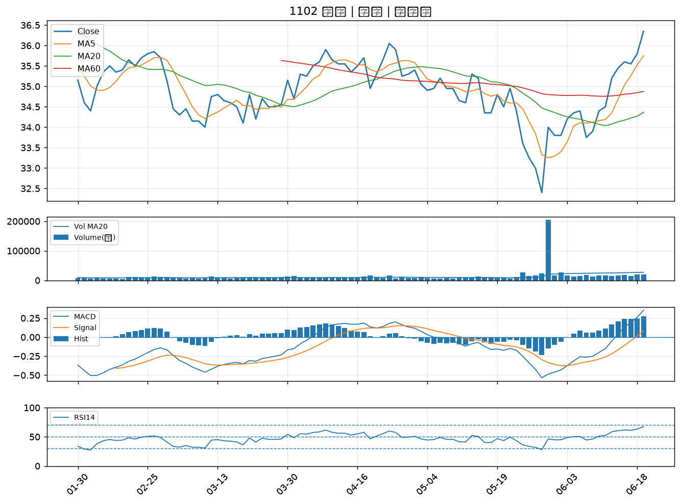

2634 漢翔｜B級
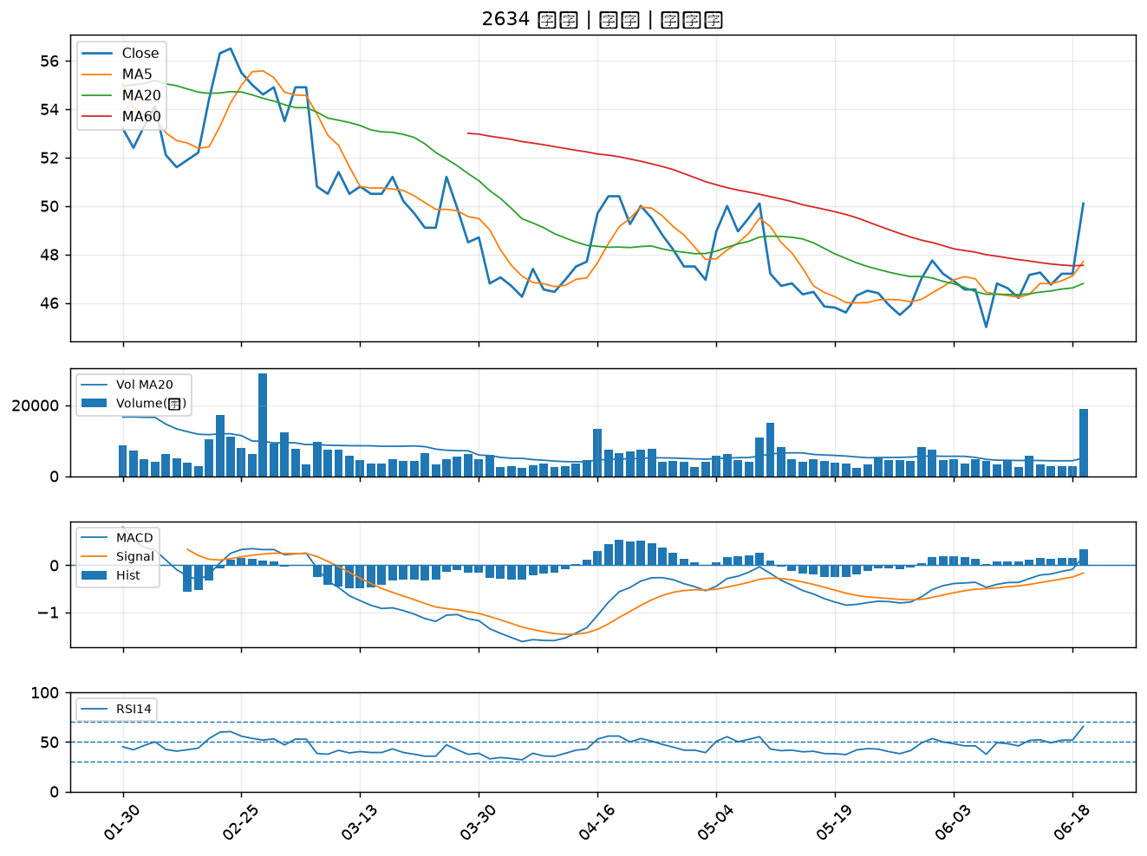

8081 致新｜B級

